Пекарня 30 м.кв
Комплект оборудования предназначен для производства хлеба пшеничного, ржано-пшеничного формового и подового, булочных изделий из дрожжевого теста.

Параметры пекарни: | Значения |  |  |  |  |  |  |  | Телефон: 8 (800) 555 18 52
Максимальная производительность (кг/час) | 24 (47)* |  |  |  |  |  |  |  | E-mail: dd@danler.pro
Занимаемая площадь, кв.м. | 30 |  |  |  |  |  |  |  | http://danler.pro
Обслуживающий персонал, чел. | 2-3

Виды операций:
· просеивание, разрыхление муки машинным способом
· замес теста машинным способом
· деление и формовка тестовых заготовок ручным способом
· окончательную расстойку тестовых заготовок в шкафу расстойки
· выпечку в производственной подовой печи Miratek BK-36

Перечень оборудования Danler | Основной пакет, стоимость USD | Реком. опции | Реком. опции, стоимость USD |  | 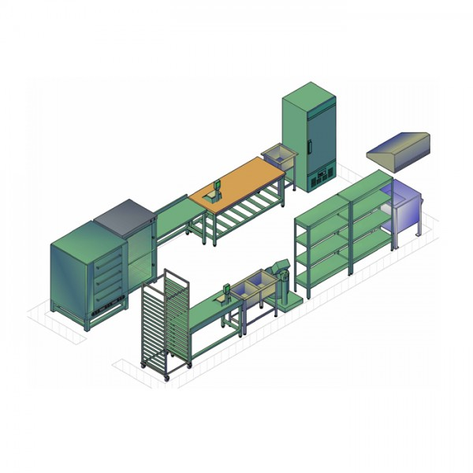
1. Печь подовая ярусная Miratek BK-36 (электрическая),вместимость 6 противней 600х400. | 2,350.00 USD | Пароувлажнение + каменный под | 1,185.00 USD
2. Тестомес для дрожжевого теста Miratek PX-60 (электромех. ПУ) (30 кг, 60л, 2,4 кВт) | 1,700.00 USD
3. Шкаф окончательной расстойки Danler LS-10 (10 противней 600х400) | 1,450.00 USD
4. Противень c бортами Danler GS11140 (18 шт) | 324.00 USD
Розничная итоговая стоимость оборудования Danler | 5,824.00 USD |  | 1,185.00 USD
**Итоговая стоимость оборудования Danler при приобритении комплекта оборудования (скидка 10%) | 5,241.60 USD |  | 1,066.50 USD
**Итоговый перечень оборудования в комплекте определяется задачами заказчика

Перечень стороннего оборудования | Основной пакет, стоимость USD
5. Мукопросеиватель вибрационный (примерно на 150 кг/час) | 465.00 USD
6. Моечная ванна на 2 секции | 200.00 USD
7. Зонт вентиляционный | 236.00 USD
8. Стол кондитерский, 1 шт | 225.00 USD
9. Тележка (12-15 ярусов), 1 шт | 250.00 USD
10. Стеллаж на 6 и более противней (400х600), 2 шт | 345.00 USD
11. Шкаф холодильный (500л) 0…+6 С, 1 шт | 780.00 USD
12. Хлебные формы в кассетах (кассеты форм Л7х5 без ручек или с ручками), 18 шт | 400.00 USD
13. Утварь (лопатки, весы, щетки и т.п.)
Итоговая стоимость стороннего оборудования (ориентировочно) | 2,901.00 USD

При желании производить продукцию из замороженных полуфабрикатов – дополнительно приобретается морозильный ларь нужного объема.

 | Основной пакет (без опций), стоимость USD | Основной пакет+реком. опции, стоимость USD
Розничная общая ориентировочная стоимость предложения (оборудование Danler+ стороннее оборудование) | 8,725.00 USD | 9,910.00 USD
Общая ориентировочная стоимость предложения (оборудование Danler (-10%)+ стороннее оборудование) | 8,142.60 USD | 9,209.10 USD
Выгода | 582.40 USD | 700.90 USD

*Рассчет печи Miratek BK-36 по продукту | Теоретически |  |  |  |  |  | Ориентировочно практически
Вид загружаемого продукта | Максим. загрузка, шт | Масса 1 шт, кг | Время готовки, мин | Произв. в час, шт |  | Произв. в час, кг | Коэф. эффективности | Произв. в час, шт | Произв. в час, кг
Формовой хлеб в формах Л7 (кассеты форм Л7х5 без ручек или с ручками) | 45 | 0.7 | 40 | 68 |  | 47.3 | 0.5 | 33.8 | 23.6
Хлеб подовый пшеничный (круглый) | 24 | 0.4 | 30 | 48 |  | 19.2 | 0.5 | 24.0 | 9.6
Хлеб ржано-пшеничный (круглый) | 24 | 0.4 | 45 | 32 |  | 12.8 | 0.5 | 16.0 | 6.4
Батон нарезной | 24 | 0.4 | 30 | 48 |  | 19.2 | 0.5 | 24.0 | 9.6
Багет (заморозка), 5 шт на противень | 30 | 0.25 | 20 | 90 |  | 22.5 | 0.5 | 45.0 | 11.3
Круассаны (заморозка) 12 шт на противень | 72 | 0.1 | 15 | 288 |  | 28.8 | 0.5 | 144.0 | 14.4

Рассчет тестомеса Miratek PX-60 по продукту | Теоретически |  |  | Ориентировочно практически
Наименование | Максим. Загрузка теста, кг | Среднее время замешив., мин | Произв. в 1 час, кг | Коэф. эффективности |  |  | Произв. в 1 час, кг
Тестомес для дрожжевого теста Miratek PX-60 (электромех. ПУ) | 30 | 15 | 120 | 0.3 |  |  | 36

